Use case
Use case relationship:
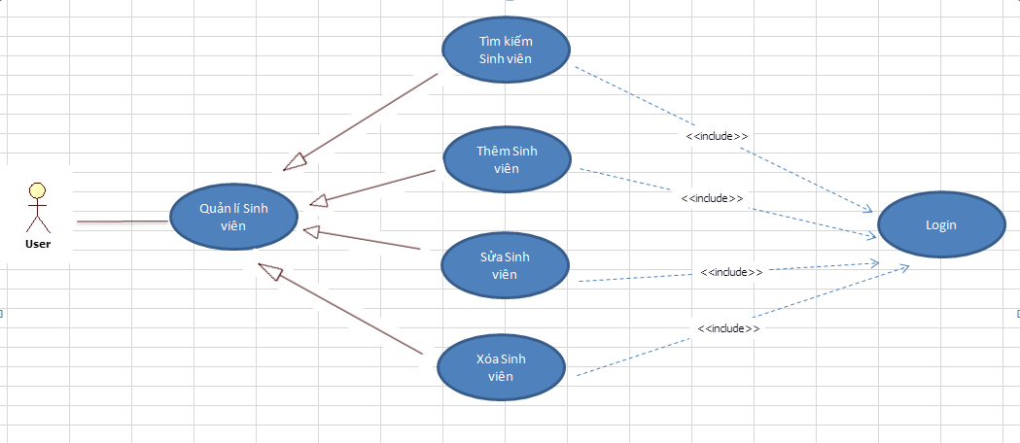

Generalization/ specialization: cho biết sẽ có một số use case cụ thể hơn sẽ kế thừa hoặc thêm vào use case đầu tiên.
Ví dụ: Thêm Sinh viên, Sửa Sinh viên, Xóa Sinh viên, Tìm kiếm Sinh viên là bốn use case cụ thể hơn của Use case Quản lí Sinh viên.
Quản lí Sinh viên là chức năng chung, các chức năng Thêm Sinh viên, Sửa Sinh viên, Xóa Sinh viên, Tìm kiếm Sinh viên là các chức năng riêng.

Include: use case đầu tiên sử dụng/phụ thuộc vào kết quả của use case được bao gồm.
Ví dụ: việc Thêm Sinh viên tùy thuộc vào kết quả của việc Login thành công hay không.
Hay nói cụ thể hơn nếu muốn sử dụng chức năng Thêm Sinh viên, Sửa Sinh viên, Xóa Sinh viên, Tìm kiếm Sinh viên thì phải thực hiện
đăng nhập thành công.
(benefit: use-case được included thường được dùng chung cho nhiều use case khác.)

Extend: cho biết hành vi của một use case được extend (mở rộng) theo một use case khác theo một điều kiện nào đó
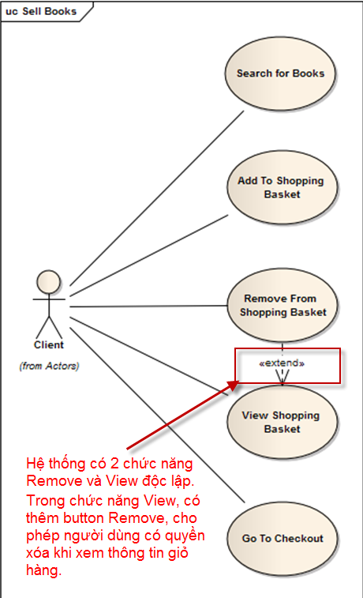

Thường thì không khuyến khích dùng nhiều quan hệ Extend vì sẽ rất rối khi mô tả quan hệ giữa các Use case.

